상품제안서
COX 크림쉘 블루투스 이어폰 | 상품코드: S24513

 |  |  |  |  |  |  | 02-713-8555 | www.synergygift.co.kr
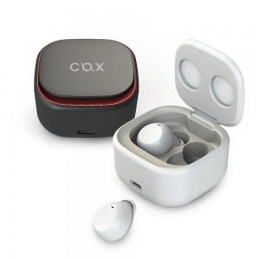

【상세/제작정보】 | 이어폰 / 무선 / 코드리스 / 커널형 / 다이나믹드라이버 / 블루투스 v5.0 / SBC / 오토페어링 / 핸즈프리통화 / 터치버튼 / 재생/멈춤조절 / 볼륨조절 / 배터리잔량표시 / IPX5방수 / 재생시간: 5시간 / 충전시간: 1.5시간 / 배터리용량: 50mAh / 충전단자: USB타입C , 무선충전 / 무게: 4.5g / 케이스배터리용량: 380mAh / 케이스충전횟수: 3회 / 케이스무게: 41.3g

【인쇄/포장옵션】 | 레이저, 풀칼라 / 포장지포장

【공급단가】 | 수량 | 50~ | 100~ | 500~ | 1,000~ | 2,000~
*VAT별도 | 블랙 | 13,500원 | 13,000원 | 12,500원 | 12,000원 | 11,700원
 | 화이트 | 13,500원 | 13,000원 | 12,500원 | 12,000원 | 11,700원

【상품 URL】 | https://www.synergygift.co.kr:443/src/goods_detail.php?gdno=24513

